Ciclo 1
Requerimiento: HU066 - Límite Máximo Cash In moneda extranjera
Objetivo |  |  | Fecha Inicio | 17-Jun-22
Testers
No. Ciclo
No. Caso | Descripción | Requisitos previos | Estatus | Pasos de ejecución | Resultados Esperados | Resultados Obtenidos | Evidencias
1 | Transacciones tipo POS
1.1 | Permitir Transacción para un cuenta habiente de una colectiva. | 1.- Contar con acceso y permisos necesarios para Central Administrativa Datos de la prueba___________________________ Colectiva: 148552 Tarjeta: 749996622114 Monto: 100 Saldo: 500 | Exitoso | 1.- Buscar un medio de acceso que corresponda a una colectiva de tipo Cliente Cacao. 2.- En el tramatizador, realizar una transacción de tipo POS. 3.- Asignar el número de tarjeta, así como el monto deseado. 4.- Ejecutar la transacción, mediante el botón "Enviar Operación". | La transacción deberá ser autorizada, siempre y cuando el monto no exceda el saldo actual de la cuenta. | Prueba Exitosa
1.2 | Rechazar Transacción para un cuenta habiente de una colectiva. | 1.- Contar con acceso y permisos necesarios para Central Administrativa Datos de la prueba___________________________ Colectiva: 148552 Tarjeta: 749996622114 Monto: 100 Saldo: 500 | Exitoso | 1.- Buscar un medio de acceso que corresponda a una colectiva de tipo Cliente Cacao. 2.- En el tramatizador, realizar una transacción de tipo POS. 3.- Asignar el número de tarjeta, así como el monto deseado. 4.- Ejecutar la transacción, mediante el botón "Enviar Operación". | La transacción deberá ser rechazada, dado que el monto excede el saldo actual de la cuenta. | Rechazada
 | Permitir Transacción para un cuenta habiente de una empresa. | 1.- Contar con acceso y permisos necesarios para Central Administrativa Datos de la prueba___________________________ Colectiva: Tarjeta: Monto: Saldo: | Exitoso | 1.- Buscar un medio de acceso que corresponda a una colectiva de tipo Empresa. 2.- En el tramatizador, realizar una transacción de tipo POS. 3.- Asignar el número de tarjeta, así como el monto deseado. 4.- Ejecutar la transacción, mediante el botón "Enviar Operación". | La transacción deberá ser autorizada, siempre y cuando el monto no exceda el saldo actual de la cuenta.
 | Rechazar Transacción para un cuenta habiente de una empresa. | 1.- Contar con acceso y permisos necesarios para Central Administrativa Datos de la prueba___________________________ Colectiva: Tarjeta: Monto: Saldo: | Exitoso | 1.- Buscar un medio de acceso que corresponda a una colectiva de tipo Empresa. 2.- En el tramatizador, realizar una transacción de tipo POS. 3.- Asignar el número de tarjeta, así como el monto deseado. 4.- Ejecutar la transacción, mediante el botón "Enviar Operación". | La transacción deberá ser rechazada, dado que el monto excede el saldo actual de la cuenta. | 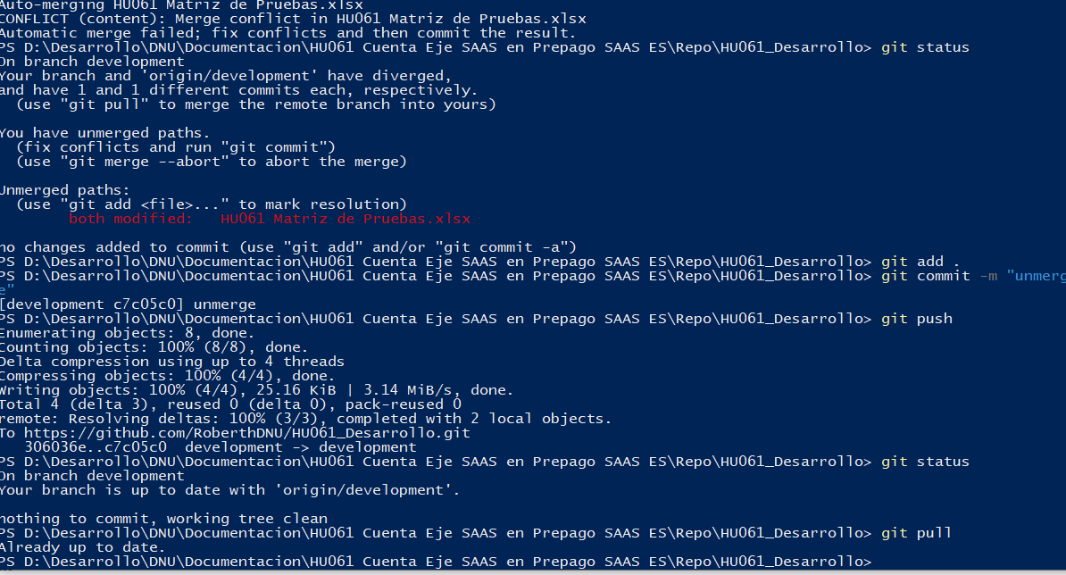
 | Permitir Transacción para un cuenta habiente de una subempresa. | 1.- Contar con acceso y permisos necesarios para Central Administrativa Datos de la prueba___________________________ Colectiva: Tarjeta: Monto: Saldo: | Exitoso | 1.- Buscar un medio de acceso que corresponda a una colectiva de tipo Subempresa. 2.- En el tramatizador, realizar una transacción de tipo POS. 3.- Asignar el número de tarjeta, así como el monto deseado. 4.- Ejecutar la transacción, mediante el botón "Enviar Operación". | La transacción deberá ser autorizada, siempre y cuando el monto no exceda el saldo actual de la cuenta.
 | Rechazar Transacción para un cuenta habiente de una subempresa. | 1.- Contar con acceso y permisos necesarios para Central Administrativa Datos de la prueba___________________________ Colectiva: Tarjeta: Monto: Saldo: | Exitoso | 1.- Buscar un medio de acceso que corresponda a una colectiva de tipo Subempresa. 2.- En el tramatizador, realizar una transacción de tipo POS. 3.- Asignar el número de tarjeta, así como el monto deseado. 4.- Ejecutar la transacción, mediante el botón "Enviar Operación". | La transacción deberá ser rechazada, dado que el monto excede el saldo actual de la cuenta.
2 | Transacciones tipo ATM
2.1 | Permitir Transacción para un cuenta habiente de una colectiva. | 1.- Contar con acceso y permisos necesarios para Central Administrativa Datos de la prueba___________________________ Colectiva: Tarjeta: Monto: Saldo: | Exitoso | 1.- Buscar un medio de acceso que corresponda a una colectiva de tipo Cliente Cacao. 2.- En el tramatizador, realizar una transacción de tipo ATM. 3.- Asignar el número de tarjeta, así como el monto deseado. 4.- Ejecutar la transacción, mediante el botón "Enviar Operación". | La transacción deberá ser autorizada, siempre y cuando el monto no exceda el saldo actual de la cuenta.
2.2 | Rechazar Transacción para un cuenta habiente de una colectiva. | 1.- Contar con acceso y permisos necesarios para Central Administrativa Datos de la prueba___________________________ Colectiva: Tarjeta: Monto: Saldo: | Exitoso | 1.- Buscar un medio de acceso que corresponda a una colectiva de tipo Cliente Cacao. 2.- En el tramatizador, realizar una transacción de tipo ATM. 3.- Asignar el número de tarjeta, así como el monto deseado. 4.- Ejecutar la transacción, mediante el botón "Enviar Operación". | La transacción deberá ser rechazada, dado que el monto excede el saldo actual de la cuenta.
2.3 | Permitir Transacción para un cuenta habiente de una empresa. | 1.- Contar con acceso y permisos necesarios para Central Administrativa Datos de la prueba___________________________ Colectiva: Tarjeta: Monto: Saldo: | Exitoso | 1.- Buscar un medio de acceso que corresponda a una colectiva de tipo Empresa. 2.- En el tramatizador, realizar una transacción de tipo ATM. 3.- Asignar el número de tarjeta, así como el monto deseado. 4.- Ejecutar la transacción, mediante el botón "Enviar Operación". | La transacción deberá ser autorizada, siempre y cuando el monto no exceda el saldo actual de la cuenta.
2.4 | Rechazar Transacción para un cuenta habiente de una empresa. | 1.- Contar con acceso y permisos necesarios para Central Administrativa Datos de la prueba___________________________ Colectiva: Tarjeta: Monto: Saldo: | Exitoso | 1.- Buscar un medio de acceso que corresponda a una colectiva de tipo Empresa. 2.- En el tramatizador, realizar una transacción de tipo ATM. 3.- Asignar el número de tarjeta, así como el monto deseado. 4.- Ejecutar la transacción, mediante el botón "Enviar Operación". | La transacción deberá ser rechazada, dado que el monto excede el saldo actual de la cuenta.
2.5 | Permitir Transacción para un cuenta habiente de una subempresa. | 1.- Contar con acceso y permisos necesarios para Central Administrativa Datos de la prueba___________________________ Colectiva: Tarjeta: Monto: Saldo: | Exitoso | 1.- Buscar un medio de acceso que corresponda a una colectiva de tipo Subempresa. 2.- En el tramatizador, realizar una transacción de tipo ATM. 3.- Asignar el número de tarjeta, así como el monto deseado. 4.- Ejecutar la transacción, mediante el botón "Enviar Operación". | La transacción deberá ser autorizada, siempre y cuando el monto no exceda el saldo actual de la cuenta.
2.6 | Rechazar Transacción para un cuenta habiente de una subempresa. | 1.- Contar con acceso y permisos necesarios para Central Administrativa Datos de la prueba___________________________ Colectiva: Tarjeta: Monto: Saldo: | Exitoso | 1.- Buscar un medio de acceso que corresponda a una colectiva de tipo Subempresa. 2.- En el tramatizador, realizar una transacción de tipo ATM. 3.- Asignar el número de tarjeta, así como el monto deseado. 4.- Ejecutar la transacción, mediante el botón "Enviar Operación". | La transacción deberá ser rechazada, dado que el monto excede el saldo actual de la cuenta.
3 | Transacciones tipo ECOM
3.1 | Permitir Transacción para un cuenta habiente de una colectiva. | 1.- Contar con acceso y permisos necesarios para Central Administrativa Datos de la prueba___________________________ Colectiva: Tarjeta: Monto: Saldo: | Exitoso | 1.- Buscar un medio de acceso que corresponda a una colectiva de tipo Cliente Cacao. 2.- En el tramatizador, realizar una transacción de tipo ECOM. 3.- Asignar el número de tarjeta, así como el monto deseado. 4.- Ejecutar la transacción, mediante el botón "Enviar Operación". | La transacción deberá ser autorizada, siempre y cuando el monto no exceda el saldo actual de la cuenta.
3.2 | Rechazar Transacción para un cuenta habiente de una colectiva. | 1.- Contar con acceso y permisos necesarios para Central Administrativa Datos de la prueba___________________________ Colectiva: Tarjeta: Monto: Saldo: | Exitoso | 1.- Buscar un medio de acceso que corresponda a una colectiva de tipo Cliente Cacao. 2.- En el tramatizador, realizar una transacción de tipo ECOM. 3.- Asignar el número de tarjeta, así como el monto deseado. 4.- Ejecutar la transacción, mediante el botón "Enviar Operación". | La transacción deberá ser rechazada, dado que el monto excede el saldo actual de la cuenta.
3.3 | Permitir Transacción para un cuenta habiente de una empresa. | 1.- Contar con acceso y permisos necesarios para Central Administrativa Datos de la prueba___________________________ Colectiva: Tarjeta: Monto: Saldo: | Exitoso | 1.- Buscar un medio de acceso que corresponda a una colectiva de tipo Empresa. 2.- En el tramatizador, realizar una transacción de tipo ECOM. 3.- Asignar el número de tarjeta, así como el monto deseado. 4.- Ejecutar la transacción, mediante el botón "Enviar Operación". | La transacción deberá ser autorizada, siempre y cuando el monto no exceda el saldo actual de la cuenta.
3.4 | Rechazar Transacción para un cuenta habiente de una empresa. | 1.- Contar con acceso y permisos necesarios para Central Administrativa Datos de la prueba___________________________ Colectiva: Tarjeta: Monto: Saldo: | Exitoso | 1.- Buscar un medio de acceso que corresponda a una colectiva de tipo Empresa. 2.- En el tramatizador, realizar una transacción de tipo ECOM. 3.- Asignar el número de tarjeta, así como el monto deseado. 4.- Ejecutar la transacción, mediante el botón "Enviar Operación". | La transacción deberá ser rechazada, dado que el monto excede el saldo actual de la cuenta.
3.5 | Permitir Transacción para un cuenta habiente de una subempresa. | 1.- Contar con acceso y permisos necesarios para Central Administrativa Datos de la prueba___________________________ Colectiva: Tarjeta: Monto: Saldo: | Exitoso | 1.- Buscar un medio de acceso que corresponda a una colectiva de tipo Subempresa. 2.- En el tramatizador, realizar una transacción de tipo ECOM. 3.- Asignar el número de tarjeta, así como el monto deseado. 4.- Ejecutar la transacción, mediante el botón "Enviar Operación". | La transacción deberá ser autorizada, siempre y cuando el monto no exceda el saldo actual de la cuenta.
3.6 | Rechazar Transacción para un cuenta habiente de una subempresa. | 1.- Contar con acceso y permisos necesarios para Central Administrativa Datos de la prueba___________________________ Colectiva: Tarjeta: Monto: Saldo: | Exitoso | 1.- Buscar un medio de acceso que corresponda a una colectiva de tipo Subempresa. 2.- En el tramatizador, realizar una transacción de tipo ECOM. 3.- Asignar el número de tarjeta, así como el monto deseado. 4.- Ejecutar la transacción, mediante el botón "Enviar Operación". | La transacción deberá ser rechazada, dado que el monto excede el saldo actual de la cuenta.

